Sheet1
名字 | 职位 | 性格 | 头像
那位大人 | 午饭时间暗中视奸者 | e | 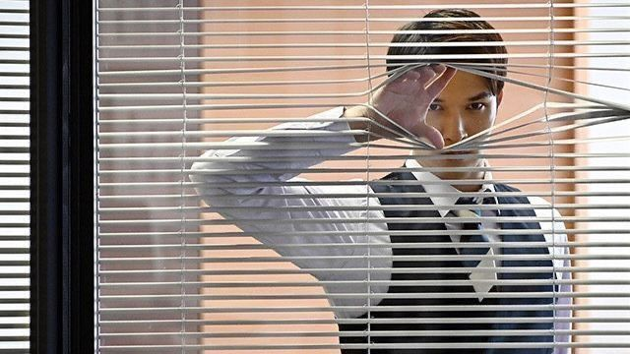
徐路 | 能忍住不吃饭的狠人 | i | 